Solicitud gráfica
 | Área: | Matemáticas |  |  | Fecha:
 | Grado: | 7 |  |  | 2016-02-29
 | Título del tema: | Las expresiones algebraicas |  |  | ¿Cuaderno de estudio o recurso? | Recurso
 | Editor: | Adriana Ma. Pachón |  |  | Motor del recurso | M101

 | Código guión o recurso: | MA_07_09_REC40 | ← Para determinar este código, visite la hoja de Ayuda
 |  |  |  |  | ESPECIFICACIÓN DE ARCHIVOS A ENTREGAR
Núm. | Archivo Shutterstock o ruta en web | Imagen para: | Tipo | Ubicación de la imagen en el recurso M101 | Nombre imagen SMALL | Tamaño imagen SMALL | Nombre imagen ZOOM | Tamaño imagen ZOOM | Descripción | Observaciones
IMG01 | Ver descripción | Recurso M101 | Ilustración | Contenido | MA_07_09_REC40_IMG01n.png | 286 x 286 px | MA_07_09_REC40_IMG01a.png | 500 x 500 px | Ubicar en la imagen de Shutterstock 272382077 l secuencia que se presenta en la imagen. Textos: Término 1 Término 2 Término 3 … | 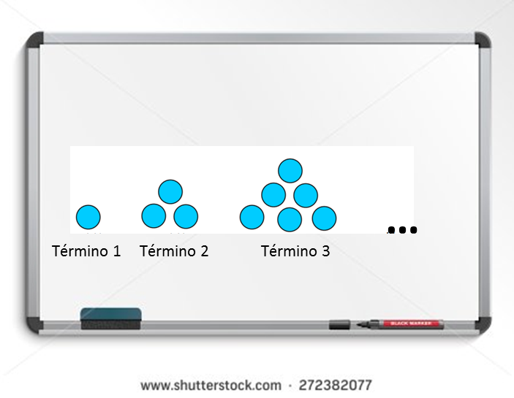
IMG02 | Ver descripción | Recurso M101 | Ilustración | Contenido | MA_07_09_REC40_IMG02n.png | 286 x 286 px | MA_07_09_REC40_IMG02a.png | 500 x 500 px | Ubicar en la imagen de Shutterstock 272382077 la secuencia : 2, 5, 8, 11, 14, … | 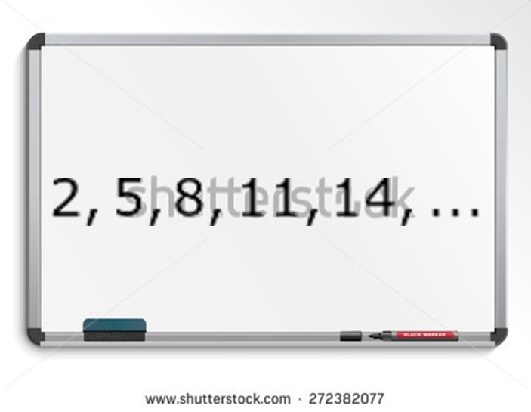
IMG03 | Ver descripción | Recurso M101 | Ilustración | Contenido | MA_07_09_REC40_IMG03n.png | 286 x 286 px | MA_07_09_REC40_IMG03a.png | 500 x 500 px | Ubicar en la imagen de Shutterstock 272382077 l secuencia que se presenta en la imagen. Textos: Término 1 Término 2 Término 3 … | 